GAMEPLAY
Là 1 sự kiện kích nạp, tăng PU, ARPPU, tăng doanh thu
Bằng cách ghi nhận quá trình nạp của người chơi trong khoảng thời gian diễn ra sự kiện
và cho phép user lựa chọn đổi những món mình thích.
NẠP TÍCH LŨY

Gameplay Overview

- Khi user nạp kim cương vào game dưới bất kì hình thức nào, Hệ thống sẽ tích lũy và quy đổi thành phần thưởng cho users bằng 2 cách
+ Tích lũy nạp đạt mốc nhận quà
+ Quy đổi thành token với tỷ lệ thay đổi qua từng sự kiện, GD có thể điều chỉnh được.
Ví dụ: 100 Kim Cương (gốc) = 1 Token
- Chỉ tính kim cương nạp thực tế, không tính khuyến mãi
- Dùng Token tích lũy được để đổi các phần quà hấp dẫn trong cửa hàng
- Token chỉ có giá trị trong sự kiện, nếu user không đổi, hết duration, token sẽ còn dư sẽ được quy đổi thành vàng và gửi vào hộp thư
(GD có thể điều chỉnh được, nếu không có giá trị là không cho quy đổi)
Artist lưu ý các thông tin này cần thể hiện rõ trên UI để User biết.


Rewards

- Quà có thể 1 item hoặc nguyên package (gồm nhiều item), GD có thể phân loại các package: gói nâng cấp kho, gói nâng cấp chậu, gói đúc chậu....
- Bao gồm quà QUÀ INGAME (chậu, decor,.....) và POSM (Bình nước, Áo thun, Gối....)
- Có quy định số lần đổi trên từng User và số lượng limit mỗi ngày trong cả sự kiện, kiểm soát các item quý hiếm & các POSM có giá trị
- Quà có cơ chế chia thành từng khung giờ mở bán, tránh tính trạng dồn hết vào 1 thời điểm nào đó gây mất cân bằng.
Hệ thống chia thời gian mở bán item đặc biệt vào n khung giờ trong ngày, n này do GD quy định riêng đối với từng item, số lượng item bán trong mỗi khung giờ sẽ được tính:
Số lượng (khung giờ) = Số lượng (daily limit)/n
=> Thời gian mở bán tiếp theo cũng được thông báo bằng đồng hồ cooldown rõ ràng, để user dễ dàng theo dõi và canh thời gian quay trở lại game
- Trường hợp, ngày hôm đó không bán hết số lượng quy định, thì phần còn dư sẽ được cộng và chia lại cho ngày tiếp theo, cứ thế cho đến hết sự kiện.
- Quà cũng được phân theo group level như những sự kiện trước.
- Quà nhận gửi vào hộp thư
Lưu ý:
POSM xem như 1 item, nếu user nhận sẽ cất ở kho vật dụng, có hint nhắc User gửi thông tin về fanpage
Khi có
Trường hợp User không nhận quà tích lũy khi kết thúc sự kiện, hệ thống tự động gửi quà vào hộp thư

UI FLOW
UI FLOW
LƯU Ý TRAO ĐỔI VỚI ARTIST VỀ TẤT CẢ CÁC FONT CHỮ, MÀU CHỮ, SIZE CHỮ BUTTON, THÔNG BÁO
=> ĐỒNG BỘ VỚI NHỮNG TÍNH NĂNG ĐÃ CÓ TRƯỚC ĐÂY

 | 1. Unlock
 |  | Khi đến Lv unlock SỰ KIỆN:
 |  | Trên vườn nhà sẽ xuất hiện 1 NPC đi từ ngoài vào vườn giống như chú Hề và đứng giữa vườn, bên cạnh Sói sự kiện
 |  | NPC theo concept con buôn, giàu có, vui tính, trên tay cầm 1 bảo vật đến vườn nhà
 |  | Concept gợi ý: Túi không đáy, Túi thần kì….

 |  | Tutorial sự kiện
 |  | Touch vào NPC lần đầu tiên sẽ xuất hiện NPC kèm hình ảnh hướng dẫn

Giao diện đổi quà bao gồm các thông tin sau:
- Số kim cương User đã nạp vào game trong thời gian diễn ra sk
- Thanh process bar kèm các mốc quà tích lũy, với đầy đủ các trạng thái: Chưa đủ mốc, đạt mốc nhận quà, nhận quà xong
- Số điểm quy đổi tích lũy realtime (Đổi quà nào xong sẽ bị trừ điểm tương ứng)
- Các Món quà/Gói quà có thể đổi được (Có thể scroll nếu nhiều quà & có hint chi tiết quà & lượt đổi khi tap giữ)
- Số điểm yêu cầu tương ứng
- Số lượng còn lại realtime đối với các gift có limit
- Trạng thái nhận quà

MAGIC BAG
 | 2. UI
 |  | Touch chọn NPC, mở UI có các nội dung sau:

Số kim cương đã nạp: XXXXX (Y = Z [Hình ảnh token] )
TOKEN ĐÃ ĐỔI/TOKEN TÍCH LŨY:

XXX/YYY




Thú bông Đỏ
Kho còn: AAA
Yêu cầu: N Điểm
Thú bông Jack
Kho còn: AAA
Yêu cầu: N Điểm
Mở bán sau hh:mm:ss
Balo Lớn
Kho còn: AAA
Yêu cầu: N Điểm

Nhận quà
 |  |  | Trường hợp nhiều user đang cùng đổi & hết số lượng quy định trong kho
Nhận quà
Rất tiếc số lượng quà này vừa hết trong kho
Bạn hãy chọn phần quà khác nhé!

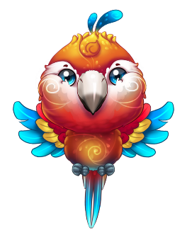

Pop up xác nhận đổi quà
Bạn chắc chắn chọn đổi món này phải không?

Đồng ý
Chậu Dơi Xinh Xắn
Kho còn: AAA
Yêu cầu: N Điểm
Chậu Tiên Dễ Thương
Kho còn: AAA
Yêu cầu: N Điểm
Chậu Dơi Xinh Xắn
Kho còn: AAA
Yêu cầu: N Điểm
Chậu Dơi Xinh Xắn
Kho còn: AAA
Yêu cầu: N Điểm
Đồng ý
 |  |  | Trường hợp nhiều user đang cùng đổi & hết số lượng trong khung giờ quy định
Nhận quà
Rất tiếc số lượng quà này vừa hết. Bạn quay lại vào khung giờ tiếp theo nhé.
Hoặc có thể chọn phần quà khác!
Chưa đủ điểm yêu cầu để đổi
Ô quà ở trạng thái sáng
Đã hết lượt giới hạn đổi món này/user
Ô quà ở trạng thái tối
Có tag thông báo
"Hết Lượt"
Đã hết số lượng quy định trong kho
Ô quà ở trạng thái tối
Có tag thông báo "Hết hàng"
Đủ điểm yêu cầu đổi quà
Ô quà ở trạng thái sáng, và có button nhận quà hoặc có thể chạm vào để nhận

Đồng ý

Các món bán trong cửa hàng sẽ có thêm trạng thái sau:
(Artist điều chỉnh giao diện để thể hiện đủ các text yêu cầu)
Chưa tới khung thời gian mở bán: Buy_Open_Duration
=> Countdown tới thời gian mở bán
=> Hiện textbox "Mở bán sau hh:mm:ss" chồng lên món quà đó
Hết số lượng trong khung thời gian quy định: Reopen_Countdown
=> Countdown tới thời gian làm mới
=> Hiện textbox "Hàng về sau hh:mm:ss" chồng lên món quà đó
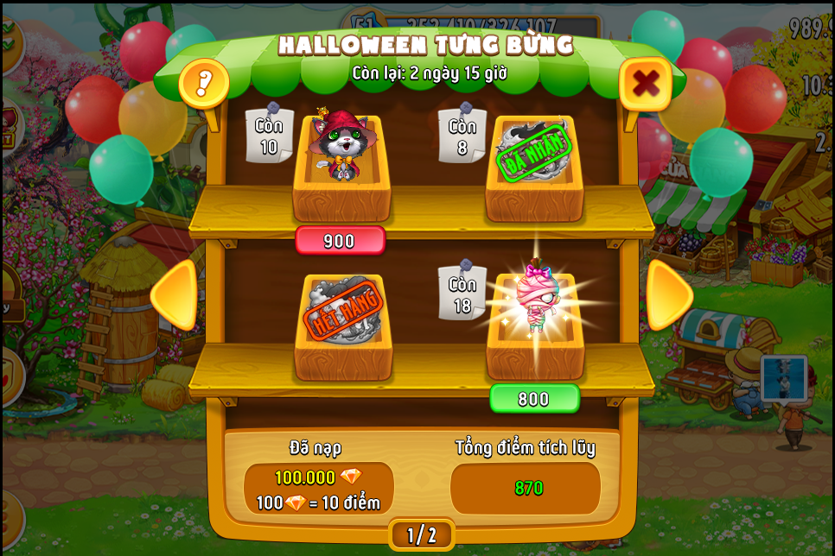

Mở bán sau:
hh:mm:ss

Hàng về sau:
hh:mm:ss

